Startsida
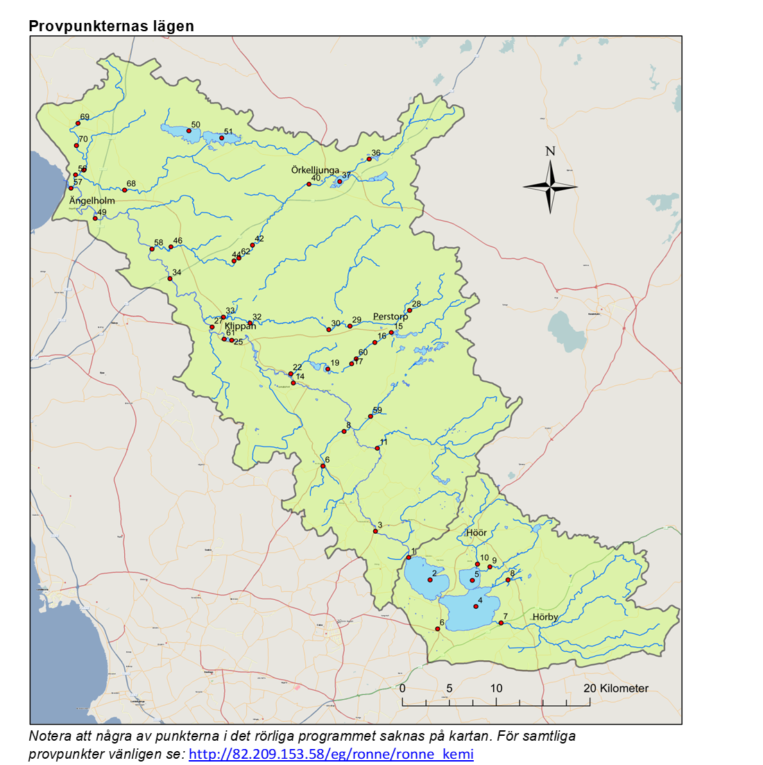
Rönneå recipientkontroll

Här redovisas resultaten från provtagningen i Rönneå
inom ramen för recipientkontrollen 2021.

Calluna AB ombesörjer provtagning och utvärdering av resultat
samt Eurofins Water Testing AB analys på uppdrag av
Rönneåkommittén, Rönneåns Vattenråd samt
Ringsjöns Vattenråd under åren 2021-2023.

